提出書類等一覧
【提出書類一覧（R6～物品等）】

提出前に提出書類が揃っているか必ずチェックしてください。
。
※申請書の上に添付して提出してください。
※申請書提出時はクリップを使用し、ホチキス・穴あけ等はしないでください。
※提出時は貴社控えのための提出書類一式の写しをお取りください。

確 認 事 項 |  |  |  |  |  |  | チェック欄
貴社控えのための提出書類一式の写しは取りましたか。

 |  |  | 〇 必ず提出しなければならない書類
提 出 書 類 |  |  | 法人 | 個人 | 備考 | 写しの 可否 | チェック欄
（1） | 第１号様式「物品等入札参加資格審査申請書」 |  | 〇 | 〇 |  | -
（2） | 〃 別紙１から別紙４ |  | 〇 | 〇 |  | -
（3） | 〃 別紙５「確認事項」 |  | ○ | ○ | 非加入等の場合は理由を記入 | -
（4） | ＦＡＸ連絡用紙 |  | 〇 | 〇 | 申請書類に不備があった場合、町からの連絡用に使用 | -
（5） | 第２号様式「誓約書」 |  | ○ | ○ |  | -
（6） | 第３号様式「承継等（事業（営業）譲渡、合併、分割、法人設立）に関する事項」 |  |  |  | 該当する場合 | -
（7） | 登記事項証明書（履歴事項全部証明書） |  | 〇 |  | 申請日前３か月以内に発行されたものに限る | 可
（8） | 身分証明書（本籍地の市町村長が発行したもの） |  |  | 〇 | 申請日前３か月以内に発行されたものに限る | 可
（9） | 納税証明書 ・「税の未納はない」旨記載してあるもの。 ・申請日前３か月以内に発行されたもの。 | 【町内業者】 |  |  | ・【町内業者】とは 湯沢町に納税義務を有する者 ・消費税及び地方消費税の納税証明書については、【町外業者】と同様の様式による |  | -
 |  | 湯沢町の町税納税証明書 | 〇 | 〇 |  | -
 |  | 消費税及び地方消費税の納税証明書 | 〇 | 〇 |  | 可
 |  | 【町外業者】 |  |  | ・【町外業者】とは 湯沢町に納税義務を有しない者 ・法人にあっては 納税証明書「その３の３」 ・個人にあっては 納税証明書「その３の２」 |  | -
 |  | 法人税の納税証明書 | 〇 |  |  | 可
 |  | 所得税の納税証明書 |  | 〇 |  | 可
 |  | 消費税及び地方消費税の納税証明書 | 〇 | 〇 |  | 可
（10） | 委任状 |  |  |  | 支店、営業所に契約の権限を委任している場合 | -
（11） | 営業許認可等の証明書の写し |  | ○ | ○ | 該当する場合 | 可
（12） | 財務諸表 | 貸借対照表、損益計算書 | ○ |  | 申請日直近の事業年度のもの | 可
 |  | 青色申告書又はこれに準ずるもの（資産負債調等） |  | 〇 |  | 可
（13） | 承継等に関する書類 | 事業譲渡の対象となった事業内容が確認できる書類 | ○ |  | 合併（営業譲渡等）契約書の写し等 | 可
 |  | 分割の対象となった事業内容が確認できる書類 | ○ |  | 株主総会の議事録の写し等 | 可
 |  | 相続のあった事実が確認できる書類 |  | ○ | 戸籍謄本及び除籍謄本 | 可
（14） | 法人番号が分かる書類 |  | 〇 |  | 法人番号通知書の写し又は国税庁法人番号公表サイトで自社を検索・表示した画面のコピー | 可

FAX連絡用紙
 | *この用紙は申請書類に不備があった場合の連絡に使用します。
FAX連絡用紙 |  |  | 年 | 月 | 日
商号又は名称・部署名
FAX番号
担当者氏名 |  | 様

月 日に申請のあった新潟県湯沢町物品等入札参加資格審査申請書について、下記の点に不備があったので、お知らせします。

内容を確認の上、速やかに修正（追加提出）してください。

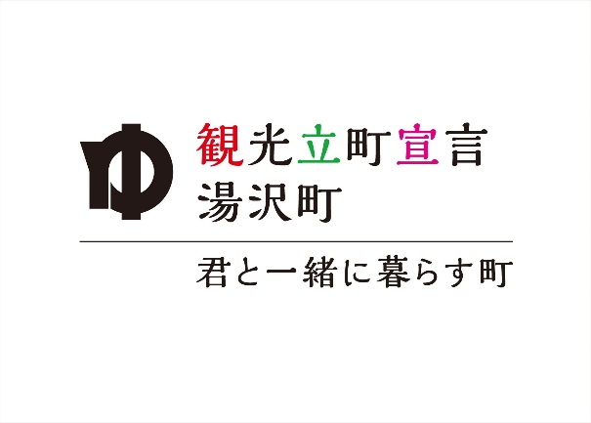
 | 送信元
 | 新潟県南魚沼郡湯沢町大字神立３００番地
 | 湯沢町総務部総務課財政係
 | 担当 （ ）
 | TEL 025-784-3451
 | FAX 025-784-1818

